carte effectifs
Emploi | Retour au sommaire
Répartition régionale des effectifs salariés au 31/12/2015 dans les secteurs activités caractéristiques du tourisme
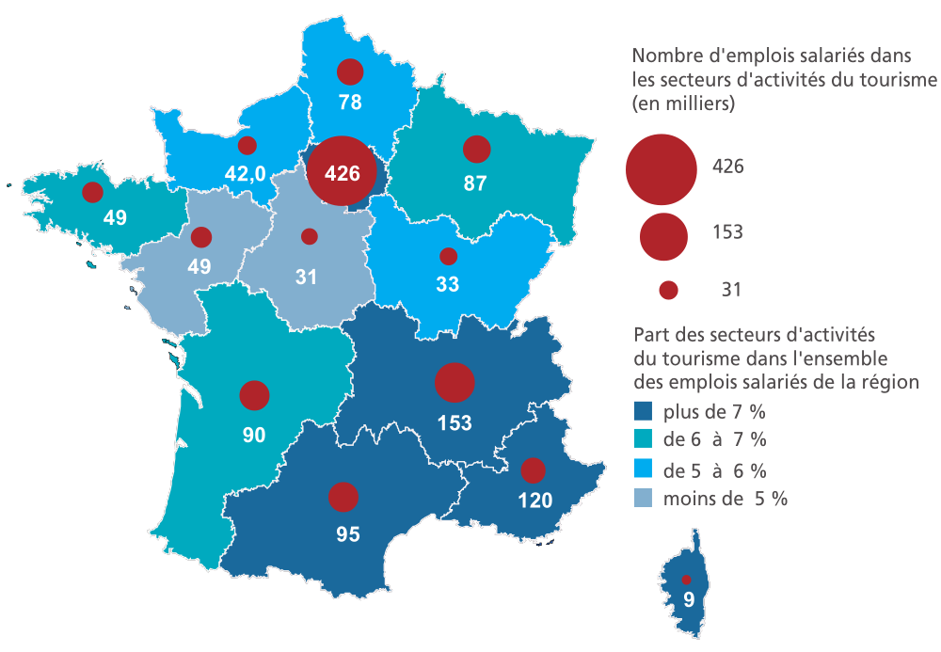

Lecture : l’Île-de-France rassemble 426 400 emplois dans les secteurs d'activités caractéristiques du tourisme, soit 9,3% de l’emploi total de la région . Champ : secteurs hébergement et restauration, agences de voyages et voyagistes, services de transport non urbain, autres activités touristiques.
Source : Acoss.

